143 生活習慣病による死亡者数（人口10万人当たり）
143 生活習慣病による死亡者数（人口10万人当たり）

 | 時点 2024(R6)年（毎年）
 | 単位 人 |  |  |  |  |  |  |  | 偏差値 |  | 42.7
順位 |  | 都道府県名 |  | 数 値 |  |  | 順位 | 都道府県名 |  | 数 値

 |  | 0 | 全 国 |  | 597.8 | 0.0 | 24 | 0 | 茨 城 |  | 649.5
1 |  | 0 | 秋 田 |  | 879.4 | 0.0 | 25 | 0 | 栃 木 |  | 646.2
2 |  | 0 | 青 森 |  | 832.8 | 0.0 | 26 | 0 | 長 野 |  | 646.0
3 |  | 0 | 岩 手 |  | 831.6 | 0.0 | 27 | 0 | 福 井 |  | 640.2
4 |  | 0 | 山 口 |  | 792.0 | 0.0 | 28 | 0 | 三 重 |  | 635.6
5 |  | 0 | 高 知 |  | 770.9 | 0.0 | 29 | 0 | 宮 城 |  | 633.1
6 |  | 0 | 愛 媛 |  | 764.9 | 0.0 | 30 | 0 | 石 川 |  | 632.7
7 |  | 0 | 山 形 |  | 751.2 | 0.0 | 31 | 0 | 佐 賀 |  | 626.5
8 |  | 0 | 和歌山 |  | 748.3 | 0.0 | 32 | 0 | 広 島 |  | 624.9
9 |  | 0 | 北海道 |  | 736.2 | 0.0 | 33 | 0 | 静 岡 |  | 623.5
10 |  | 0 | 長 崎 |  | 734.7 | 0.0 | 34 | 0 | 山 梨 |  | 616.4
11 |  | 0 | 徳 島 |  | 734.0 | 0.0 | 35 | 0 | 京 都 |  | 607.9
12 |  | 0 | 福 島 |  | 727.1 | 0.0 | 36 | 0 | 岐 阜 |  | 604.5
13 |  | 0 | 宮 崎 |  | 722.9 | 0.0 | 37 | 0 | 岡 山 |  | 597.4
14 |  | 0 | 新 潟 |  | 718.5 | 0.0 | 38 | 0 | 兵 庫 |  | 594.9
15 |  | 0 | 島 根 |  | 703.3 | 0.0 | 39 | ◎ | 千 葉 |  | 589.0
16 |  | 0 | 鹿児島 |  | 692.6 | 0.0 | 40 | 0 | 大 阪 |  | 587.3
17 |  | 0 | 富 山 |  | 687.5 | 0.0 | 41 | 0 | 福 岡 |  | 547.7
18 |  | 0 | 香 川 |  | 684.2 | 0.0 | 42 | 0 | 埼 玉 |  | 540.5
19 |  | 0 | 鳥 取 |  | 675.3 | 0.0 | 43 | 0 | 滋 賀 |  | 514.8
20 |  | 0 | 大 分 |  | 672.2 | 0.0 | 44 | 0 | 神奈川 |  | 511.4
21 |  | 0 | 奈 良 |  | 661.9 | 0.0 | 45 | 0 | 沖 縄 |  | 470.8
生活習慣病による死亡者数 （人口10万人当たり）
北海道 | 736
青 森 | 833
岩 手 | 832
宮 城 | 633
秋 田 | 879
山 形 | 751
福 島 | 727
茨 城 | 650
栃 木 | 646
群 馬 | 654
埼 玉 | 541
千 葉 | 589
東 京 | 463
神奈川 | 511
新 潟 | 719
富 山 | 688
石 川 | 633
福 井 | 640
山 梨 | 616
長 野 | 646
岐 阜 | 605
静 岡 | 624
愛 知 | 468
三 重 | 636
滋 賀 | 515
京 都 | 608
大 阪 | 587
兵 庫 | 595
奈 良 | 662
和歌山 | 748
鳥 取 | 675
島 根 | 703
岡 山 | 597
広 島 | 625
山 口 | 792
徳 島 | 734
香 川 | 684
愛 媛 | 765
高 知 | 771
福 岡 | 548
佐 賀 | 627
長 崎 | 735
熊 本 | 654
大 分 | 672
宮 崎 | 723
鹿児島 | 693
沖 縄 | 471
22 |  | 0 | 群 馬 |  | 654.3 | 0.0 | 46 | 0 | 愛 知 |  | 467.6
23 |  | 0 | 熊 本 |  | 654.0 | 0.0 | 47 | 0 | 東 京 |  | 462.7

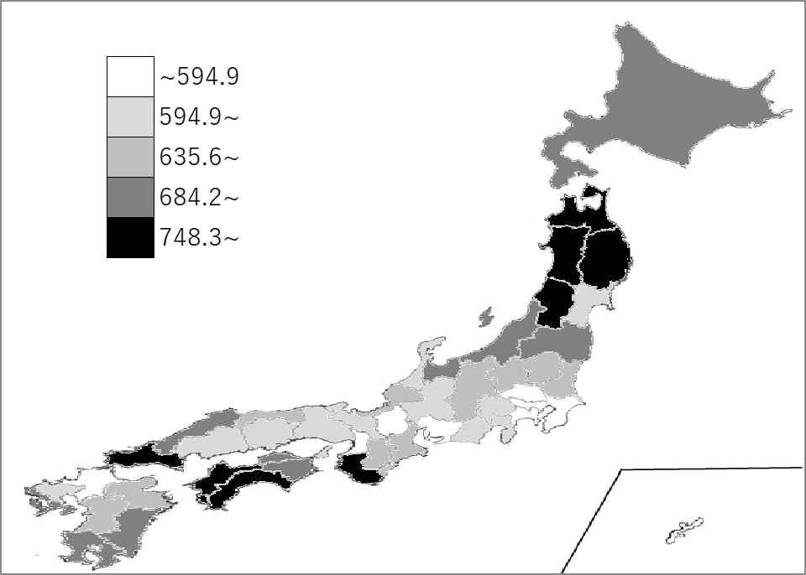
千葉県の推移
令和2年 | 549 | 40
令和3年 | 562.3 | 40
令和4年 | 601.8 | 40
令和5年 | 580.2 | 40
令和6年 | 589 | 39

《備 考》 ・資料出所 厚生労働省「人口動態統計（確定数）の概況」 ・算出方法 生活習慣病による死亡者数÷人口 ・参 考 千葉県の生活習慣病による死亡者数は、36,818人で6位。全国は、740,078人。 注）生活習慣病：悪性新生物、糖尿病、高血圧性疾患、心疾患（高血圧性を除く）、 脳血管疾患

